Test Case "Đăng nhập"
TEST CASE: Chức năng đăng nhập

STEP ID | Tên test case | Mô tả | Điều kiện tiền đề | Dev | Mô tả các bước | Ảnh | Ngày kiểm thử | Kết quả mong đợ | Kết quả thực tế | PASS / FAIL | Ảnh lỗi | Ghi chú | Tester
TCL_1 | Đăng nhập thành công | Kiểm tra đăng nhập thành công với thông tin tài khoản hợp lệ. | Người dùng đã đăng ký tài khoản với email và mật khẩu hợp lệ. | Tùng | 1. Mở trang đăng nhập. 2. Nhập email hợp lệ vào trường "Email". 3. Nhập mật khẩu hợp lệ vào trường "Mật khẩu". 4. Nhấn nút "Đăng nhập". | 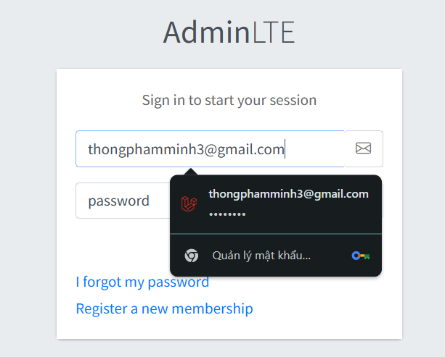 | 2025-02-09 | Người dùng được chuyển hướng đến trang chủ hoặc trang bảng điều khiển, hiển thị thông báo đăng nhập thành công. | Người dùng được chuyển hướng đến trang chủ hoặc trang bảng điều khiển, hiển thị thông báo đăng nhập thành công. | PASS |  |  | Đức
TCL_2 | Đăng nhập thất bại với mật khẩu sai | Kiểm tra đăng nhập thất bại khi nhập mật khẩu không đúng. | Người dùng đã đăng ký tài khoản với email hợp lệ. | Tùng | 1. Mở trang đăng nhập. 2. Nhập email hợp lệ vào trường "Email". 3. Nhập mật khẩu sai vào trường "Mật khẩu". 4. Nhấn nút "Đăng nhập". | 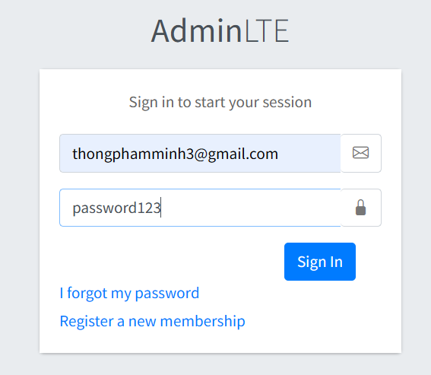 | 2025-02-09 | Hiển thị thông báo lỗi "Sai mật khẩu". | Hiển thị thông báo lỗi "Sai mật khẩu". | PASS |  |  | Đức
TCL_4 | Sai Email | Kiểm Tra Khi Nhập Email Không Tồn Tại | Người dùng đã đăng ký tài khoản với email hợp lệ. | Tùng | 1. Mở trang đăng nhập. 2. Nhập email không hợp lệ vào trường "Email". 3. Nhập mật khẩu hợp lệ vào trường "Mật khẩu". 4. Nhấn nút "Đăng nhập". | 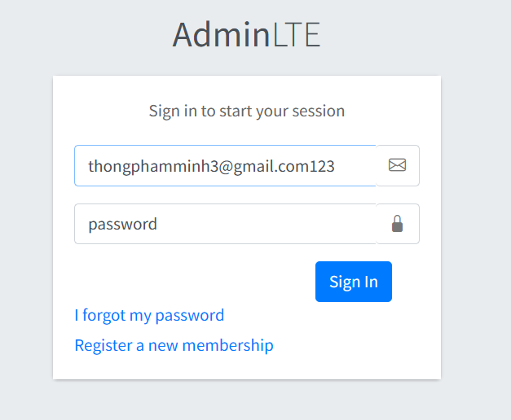 | 2025-02-09 | Hiện Thị Lỗi "Email Không Hợp Lệ" | Không Hiện Thị Lỗi | PASS |  |  | Đức
TCL_5 | Bỏ Trống Email | Kiểm Tra Khi Không Nhập Email | Không Nhập "Email" Ở Trang Đăng Nhập | Tùng | 1. Mở trang đăng nhập. 2. Không Nhập email vào trường "Email". 3. Nhập mật khẩu hợp lệ vào trường "Mật khẩu". 4. Nhấn nút "Đăng nhập". | 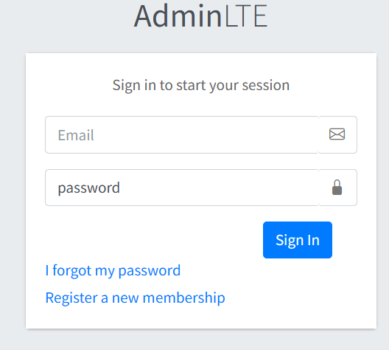 | 2025-02-09 | Hiển Thị Lỗi "Bắt Buộc Phải Nhập Email" | Hiển Thị Lỗi "Bắt Buộc Phải Nhập Email" | PASS |  |  | Đức
TCL_6 | Bỏ Trống Mật Khẩu | Kiểm Tra Khi Không Nhập Mật Khẩu | Không Nhập "Mật Khẩu" Ở Trang Đăng Nhập | Tùng | 1. Mở trang đăng nhập. 2. Nhập email hợp lệ vào trường "Email". 3. Không Nhập mật khẩu vào trường "Mật khẩu". 4. Nhấn nút "Đăng nhập". | 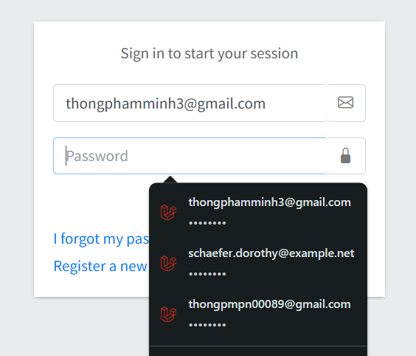 | 2025-02-09 | Hiển Thị Lỗi "Bắt Buộc Phải Nhập Mật Khẩu" | Hiển Thị Lỗi "Bắt Buộc Phải Nhập Mật Khẩu" | PASS |  |  | Đức
TCL_7 | Email Không Hợp Lệ | Kiểm Tra Khi Nhập Email Không Hợp Lệ | Nhập "Email" Thiếu @ Ở Trang Đăng Nhập | Tùng | 1. Mở trang đăng nhập. 2. Nhập Emai Thiếu @ Vào Trường "Email". VD: "vugmail.com" 3. Nhập mật khẩu hợp lệ vào trường "Mật khẩu". 4. Nhấn nút "Đăng nhập". | 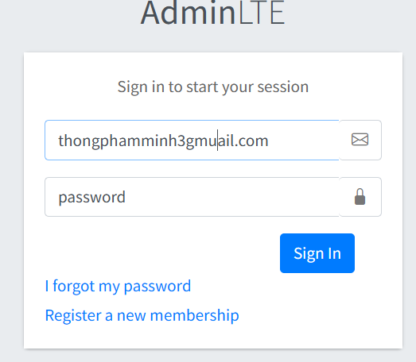 | 2025-09-02 | Hiển Thị Lỗi "Thiếu @ Ở Email". | Hiển Thị Lỗi "Thiếu @ Ở Email". | PASS |  |  | Đức
TCL_8 | Mật Khẩu Ngắn Hơn 6 Kí Tự | Kiểm Tra Khi Nhập Mật Khẩu Không Hợp Lệ | Nhập "Ít Hơn 6 Kí Tự" Ở Trang Đăng Nhập | Tùng | 1. Mở trang đăng nhập. 2. Nhập email hợp lệ vào trường "Email". 3. Nhập Ít Hơn 6 Kí Tự vào trường "Mật khẩu". 4. Nhấn nút "Đăng nhập". | 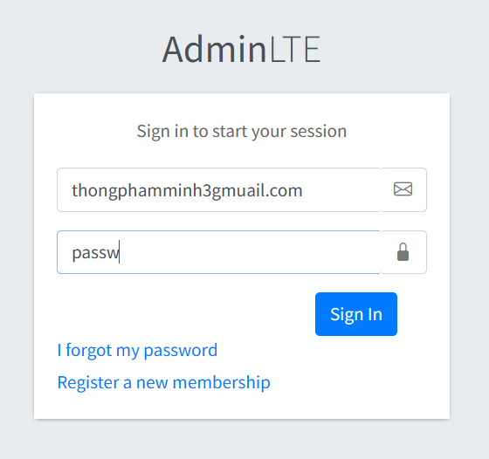 | 2025-02-09 | Hiển Thị Lỗi "Mật Khẩu Phải Có Ít Nhất 6 Kí Tự". | Hiển Thị Lỗi "Mật Khẩu Phải Có Ít Nhất 6 Kí Tự". | PASS |  |  | Đức

Test Case "Sửa Và Xoá Nhân Viên
TEST CASE: Chức Năng Sửa Và Xoá Nhân Viên
STEP ID | Tên test case | Mô tả | Điều kiện tiền đề | Ảnh | dev | Mô tả các bước | Ngày kiểm thử | Kết quả mong đợ | Kết quả thực tế | PASS / FAIL | Ảnh lỗi | Ghi chú | Tester
TCL_1 | Sửa Thông Tin Nhân Viên Thành Công. | Kiểm tra khi cập nhật thông tin hợp lệ. | Nhân viên đã tồn tại trong hệ thống. |  | Tùng | 1. Đăng Nhập Thành Công. 2. Vào Phần "Nhân Viên". 3. Vào Phần "Sửa Nhân Viên". 4. Nhập Lại Họ & Tên. 5. Nhập Lại Email Hợp Lệ . 6. Nhập Lại Số Điện Thoại. 7. Nhập Lại Địa Chỉ. 8. Tải Lại Avatar Lên. 9. Nhấn "Sửa". | 02/18/2025 | Hiển Thị Thông Báo: "Employees cập nhật thành công.". | Hiển Thị Thông Báo: "Employees cập nhật thành công.". | PASS |  |  | Đức
TCL_2 | Sửa thông tin nhưng bỏ trống họ & tên. | Kiểm tra hệ thống khi không nhập họ & tên. | Nhân viên đã tồn tại trong hệ thống. | 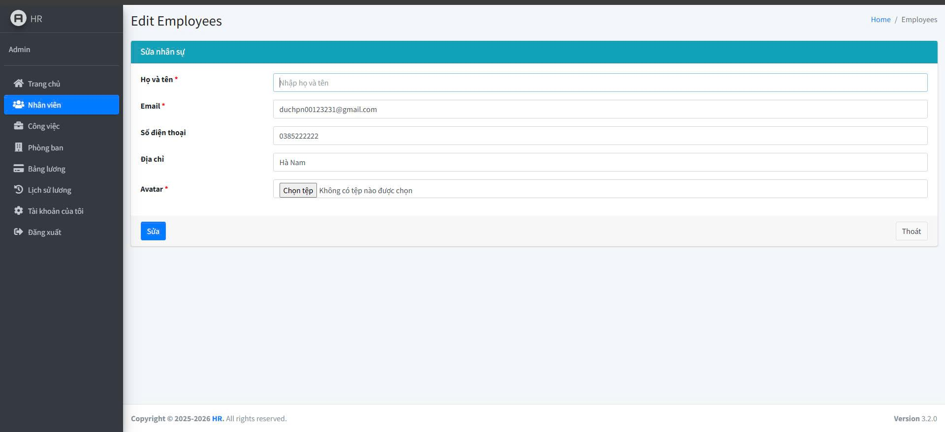 | Tùng | 1. Đăng Nhập Thành Công. 2. Vào Phần "Nhân Viên". 3. Vào Phần "Sửa Nhân Viên". 4. Xoá Họ & Tên Đi. 5. Nhấn "Sửa". | 02/18/2025 | Hiển Thị Lỗi: "Vui Lòng Điền Vào Trường Này". | Hiển Thị Lỗi: "Vui Lòng Điền Vào Trường Này". | PASS |  |  | Đức
TCL_3 | Sửa thông tin nhưng nhập email sai định dạng. | Kiểm tra khi nhập email không hợp lệ. | Nhân viên đã tồn tại trong hệ thống. |  | Tùng | 1. Đăng Nhập Thành Công. 2. Vào Phần "Nhân Viên". 3. Nhập Lại Email Nhưng Không Có "@" VÀ ".com" .. 4. Xoá Họ & Tên Đi. 5. Nhấn "Sửa". | 02/18/2025 | Hiển Thị Lỗi: "Vui Lòng Điền Đúng Trường Email". | Hiển Thị Lỗi: "Vui Lòng Điền Đúng Trường Email". | PASS |  |  | Đức
TCL_4 | Sửa thông tin nhưng bỏ trống email. | Kiểm Tra Để Trống Email. | Nhân viên đã tồn tại trong hệ thống. |  | Tùng | 1. Đăng Nhập Thành Công. 2. Vào Phần "Nhân Viên". 3. Vào Phần "Sửa Nhân Viên". 4. Xoá Email Đi. 5. Nhấn "Sửa". | 02/18/2025 | Hiển Thị Lỗi: "Vui Lòng Điền Vào Trường Này". | Hiển Thị Lỗi: "Vui Lòng Điền Vào Trường Này". | PASS |  |  | Đức
TCL_5 | Sửa thông tin nhưng bỏ trống Số điện thoại. | Kiểm Tra Để Trống Số Điện Thoại. | Nhân viên đã tồn tại trong hệ thống. |  | Tùng | 1. Đăng Nhập Thành Công. 2. Vào Phần "Nhân Viên". 3. Vào Phần "Sửa Nhân Viên". 4. Xoá Số Diện Thoại Đi. 5. Nhấn "Sửa". | 02/18/2025 | Hiển Thị Lỗi: "Vui Lòng Điền Vào Trường Này". | Hiển Thị Lỗi: "Vui Lòng Điền Vào Trường Này". | PASS |  |  | Đức
TCL_6 | Sửa thông tin nhưng bỏ trống Địa Chỉ. | Kiểm tra hệ thống khi không nhập Địa Chỉ. | Nhân viên đã tồn tại trong hệ thống. | 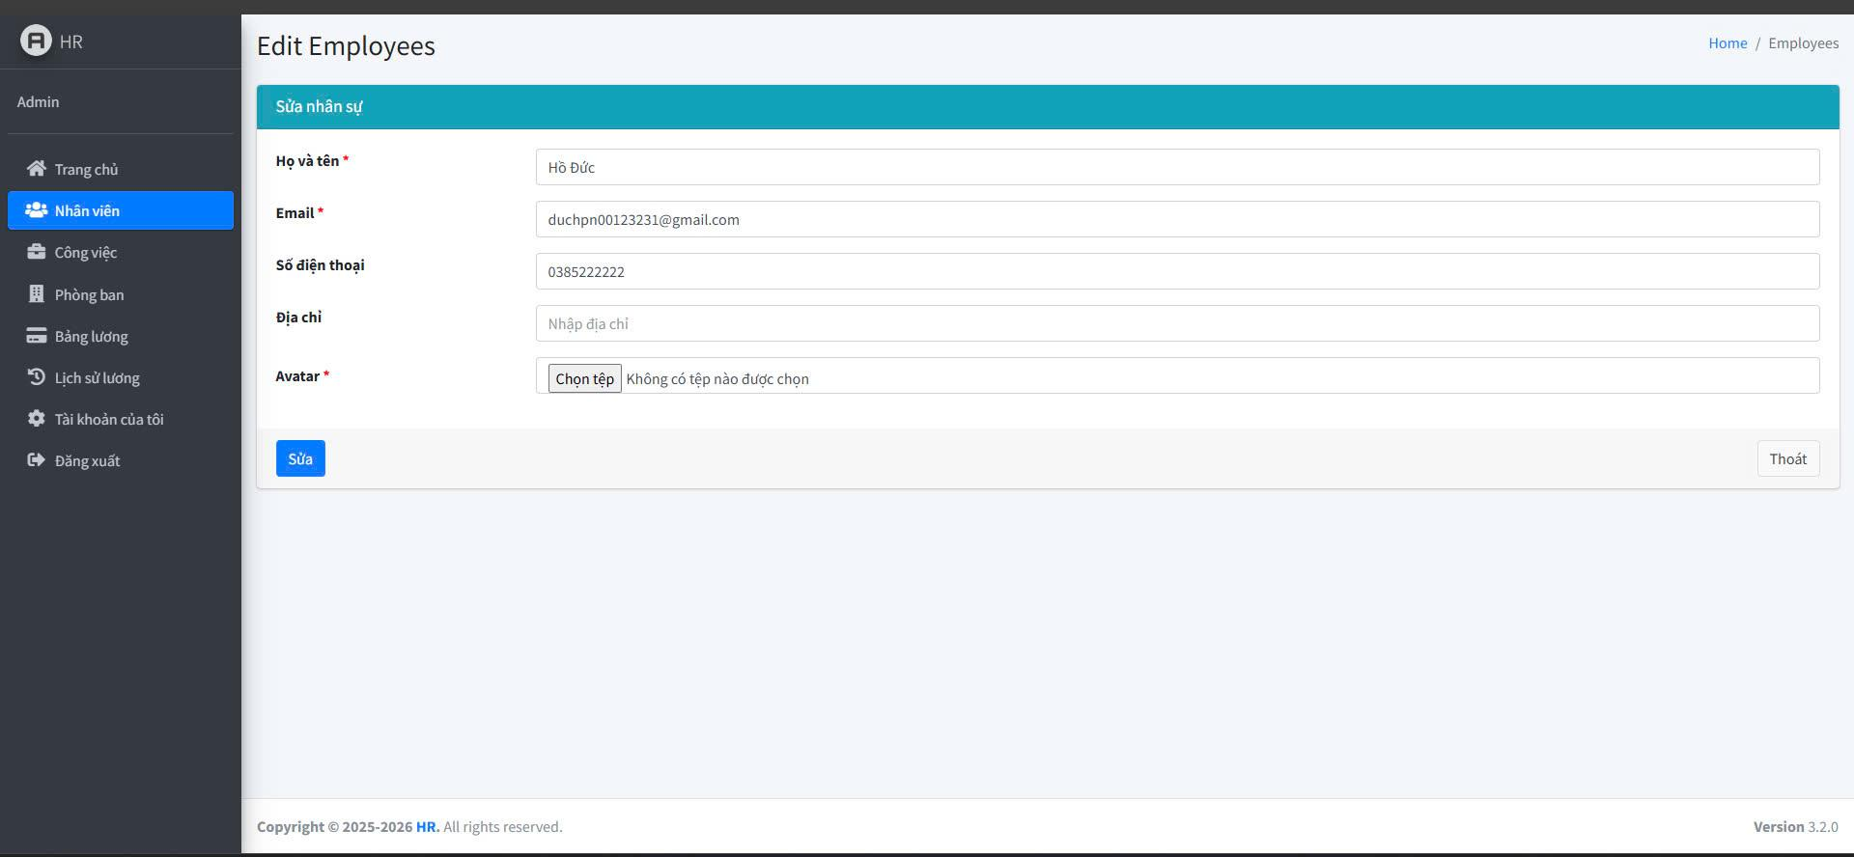 | Tùng | 1. Đăng Nhập Thành Công. 2. Vào Phần "Nhân Viên". 3. Vào Phần "Sửa Nhân Viên". 4. Xoá Địa Chỉ Đi. 5. Nhấn "Sửa". | 02/18/2025 | Hiển Thị Lỗi: "Vui Lòng Điền Vào Trường Này". | Hiển Thị Lỗi: "Vui Lòng Điền Vào Trường Này". | PASS |  |  | Đức
TCL_7 | Xóa nhân viên thành công. | Kiểm tra khi xóa nhân viên có trong danh sách. | Nhân viên đã tồn tại trong hệ thống. | 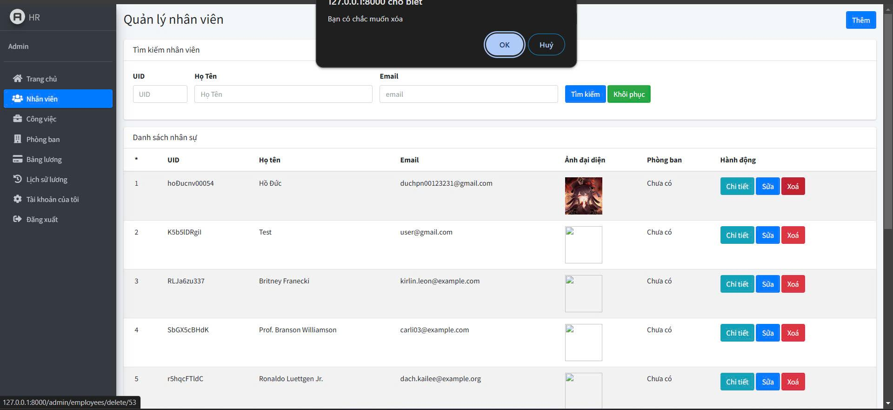 | Tùng | 1. Đăng Nhập Thành Công. 2. Vào Phần "Employees". 3. Chọn nhân viên cần xóa. 4. Nhấn "Xóa". 5. Xác nhận xóa. | 02/18/2025 | Hiển thị thông báo "Xóa thành công" và nhân viên không còn trong danh sách. | Hiển thị thông báo "Xóa thành công" và nhân viên không còn trong danh sách. | PASS |  |  | Đức
TCL_8 | Hủy xóa nhân viên. | Kiểm tra khi nhấn hủy trong hộp thoại xác nhận xóa. | Nhân viên đã tồn tại trong hệ thống. |  | Tùng | 1. Đăng Nhập Thành Công. 2. Vào Phần "Employees". 3. Chọn nhân viên cần xóa. 4. Nhấn "Xóa". 5. Nhấn "Hủy" trong hộp thoại xác nhận. | 02/18/2025 | Nhân viên vẫn còn trong danh sách | Nhân viên vẫn còn trong danh sách | PASS |  |  | Đức

Test Case "Xuất Excel, Sửa Việc
TEST CASE: Chức Năng Xuất Excel, Sửa Việc Làm Và Xoá Việc Làm
STEP ID | Tên test case | Mô tả | Điều kiện tiền đề | Ảnh | Dev | Mô tả các bước | Ngày kiểm thử | Kết quả mong đợ | Kết quả thực tế | PASS / FAIL | Ảnh lỗi | Ghi chú | Tester
TCL_1 | Sửa công việc thành công. | Cập Nhập Thành Công Khi Nhập Thông Tin Hợp Lệ. | Việc Làm Tồn Tại Trong Danh Sách Công Việc. |  | Đức | 1. Đăng Nhập Thành Công. 2. Vào Phần "Công Việc". 3. Chọn công việc cần sửa. 4. Nhập lại tiêu đề mới. 5. Nhập mô tả mớ. 6. Chọn thời gian bắt đầu mới. 7. Chọn thời gian kết thúc mới. 8. Chọn người phân công mới. 9. Nhấn "Sửa". | 02/18/2025 | Hiển Thị Thông Báo: "Cập Nhập Thành Công". | Hiển Thị Thông Báo: "Cập Nhập Thành Công". | PASS |  |  | Đức
TCL_2 | Sửa Tiêu Đề Việc Làm Rỗng. | Kiểm Tra Khi Để Trống Tiêu Đề Việc Làm. | Việc Làm Tồn Tại Trong Danh Sách Công Việc. | 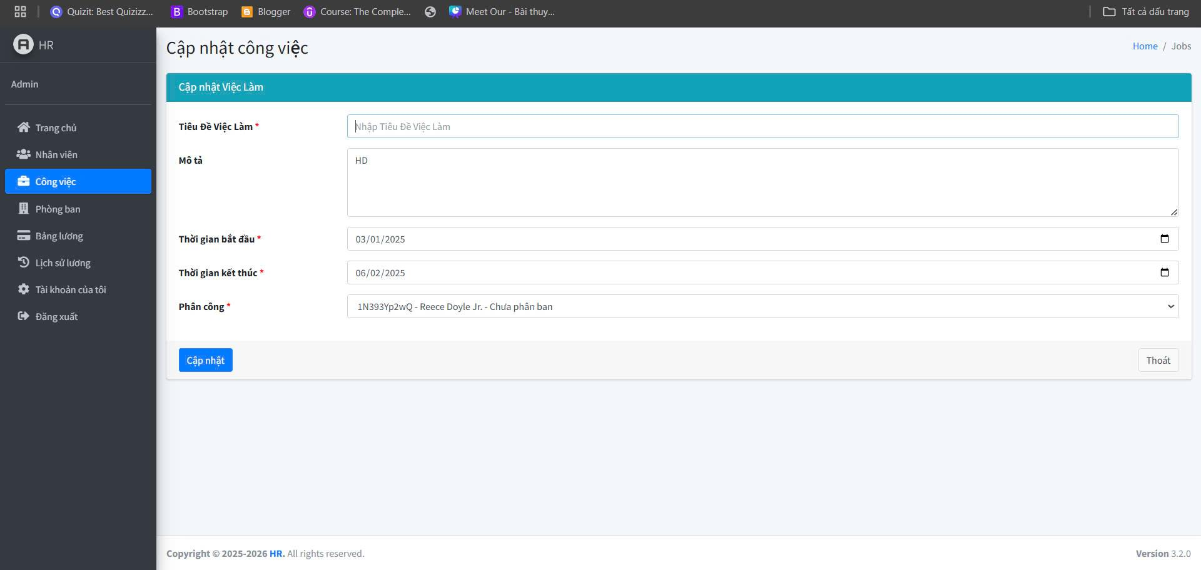 | Đức | 1. Đăng Nhập Thành Công. 2. Vào Phần "Công Việc". 3. Chọn công việc cần sửa. 4. Xóa tiêu đề việc làm. 5. Nhập mô tả mớ. 6. Chọn thời gian bắt đầu mới. 7. Chọn thời gian kết thúc mới. 8. Chọn người phân công mới. 9. Nhấn "Sửa". | 02/18/2025 | Hiển Thị Lỗi: "Vui Lòng Điền Vào Trường Này". | Hiển Thị Lỗi: "Vui Lòng Điền Vào Trường Này". | PASS |  |  | Đức
TCL_3 | Sửa Mô Tả Rỗng. | Kiểm Tra Khi Để Trống Mô tả. | Việc Làm Tồn Tại Trong Danh Sách Công Việc. | 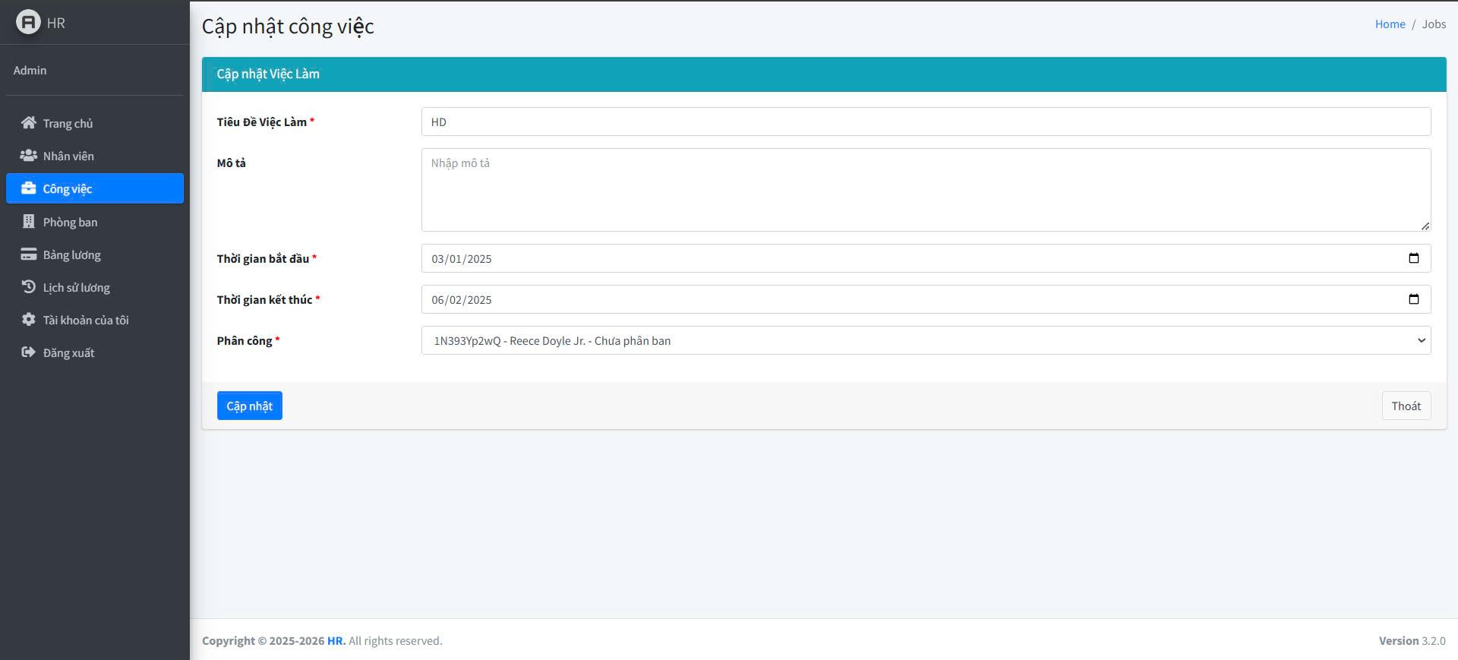 | Đức | 1. Đăng Nhập Thành Công. 2. Vào Phần "Công Việc". 3. Chọn công việc cần sửa. 4. Nhập lại tiêu đề mới. 5. Xoá mô tả. 6. Chọn thời gian bắt đầu mới. 7. Chọn thời gian kết thúc mới. 8. Chọn người phân công mới. 9. Nhấn "Sửa". | 02/18/2025 | Hiển Thị Lỗi: "Vui Lòng Điền Vào Trường Này". | Hiển Thị Lỗi: "Vui Lòng Điền Vào Trường Này". | PASS |  |  | Đức
TCL_4 | Sửa Ngày BẮt Đầu Rỗng. | Kiểm Tra Khi Để Trống Ngày BẮt đầu. | Việc Làm Tồn Tại Trong Danh Sách Công Việc. | 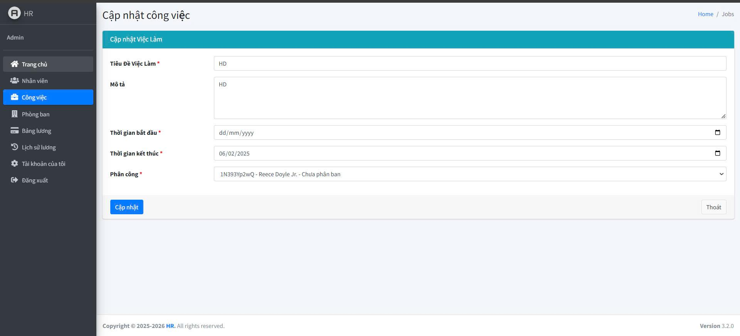 | Đức | 1. Đăng Nhập Thành Công. 2. Vào Phần "Công Việc". 3. Chọn công việc cần sửa. 4. Nhập lại tiêu đề mới. 5. Nhập mô tả mớ. 6. Để Trống thời gian bắt đầu. 7. Chọn thời gian kết thúc mới. 8. Chọn người phân công mới. 9. Nhấn "Sửa". | 02/18/2025 | Hiển Thị Lỗi: "Vui Lòng Điền Vào Trường Này". | Hiển Thị Lỗi: "Vui Lòng Điền Vào Trường Này". | PASS |  |  | Đức
TCL_5 | Sửa Ngày Kết thúc Rỗng. | Kiểm Tra Khi Để Trống Ngày kết thúc. | Việc Làm Tồn Tại Trong Danh Sách Công Việc. | 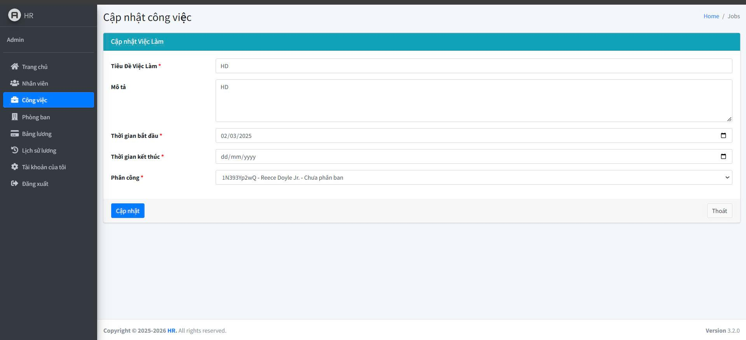 | Đức | 1. Đăng Nhập Thành Công. 2. Vào Phần "Công Việc". 3. Chọn công việc cần sửa. 4. Nhập lại tiêu đề mới. 5. Nhập mô tả mớ. 6. Chọn thời gian bắt đầu mới. 7. Để Trống thời gian kết thúc. 8. Chọn người phân công mới. 9. Nhấn "Sửa". | 02/18/2025 | Hiển Thị Lỗi: "Vui Lòng Điền Vào Trường Này". | Hiển Thị Lỗi: "Vui Lòng Điền Vào Trường Này". | PASS |  |  | Đức
TCL_6 | Sửa công việc nhưng nhập thời gian kết thúc nhỏ hơn thời gian bắt đầu. | Kiểm tra khi thời gian kết thúc không hợp lệ. | Việc Làm Tồn Tại Trong Danh Sách Công Việc. | 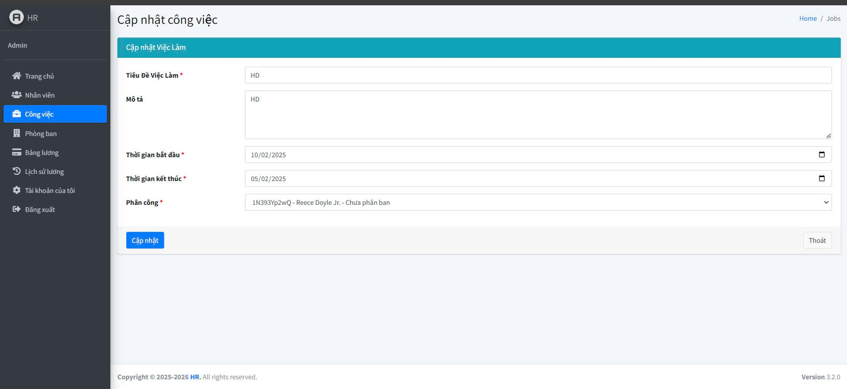 | Đức | 1. Đăng Nhập Thành Công. 2. Vào Phần "Công Việc". 3. Chọn công việc cần sửa. 4. Nhập lại tiêu đề mới. 5. Nhập mô tả mớ. 6. Chọn thời gian bắt đầu là 10/02/2025. 7. Chọn thời gian kết thúc là 05/02/2025. 8. Chọn người phân công mới. 9. Nhấn "Sửa". | 02/18/2025 | Hiển thị lỗi "Thời gian kết thúc phải lớn hơn thời gian bắt đầu". | Hiển thị lỗi "Thời gian kết thúc phải lớn hơn thời gian bắt đầu". | PASS |  |  | Đức
TCL_7 | Sửa công việc nhưng không chọn người phân công. | Kiểm tra hệ thống khi không chọn người phân công. | Việc Làm Tồn Tại Trong Danh Sách Công Việc. | 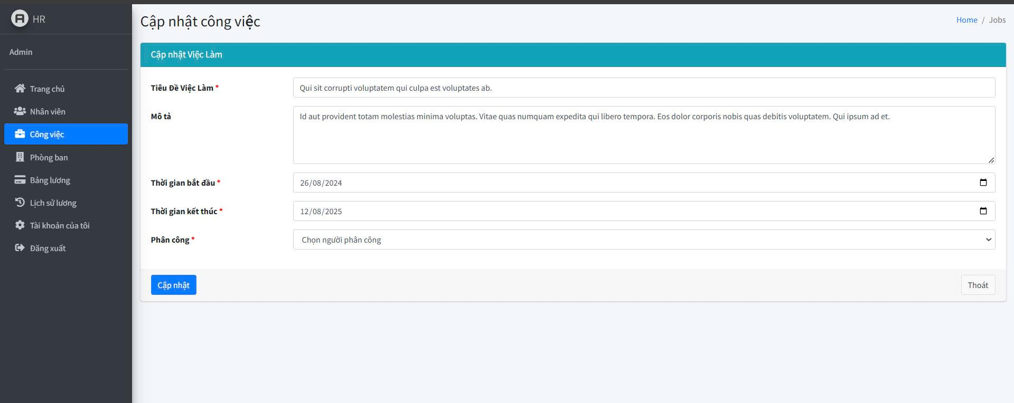 | Đức | 1. Đăng Nhập Thành Công. 2. Vào Phần "Công Việc". 3. Chọn công việc cần sửa. 4. Nhập lại tiêu đề mới. 5. Nhập mô tả mớ. 6. Chọn thời gian bắt đầu mới. 7. Chọn thời gian kết thúc mới. 8. Để Trống người phân công. 9. Nhấn "Sửa". | 02/18/2025 | Thêm Thành Công Nhưng Ở Cột "Trạng Thái" Trong Danh Sách Ghi là: "Chưa Phân Công". | Thêm Thành Công Nhưng Ở Cột "Trạng Thái" Trong Danh Sách Ghi là: "Chưa Phân Công". | PASS |  |  | Đức
TCL_8 | Xoá Công Việc Thành Công. | Kiểm tra khi xóa công việc có trong danh sách. | Việc Làm Tồn Tại Trong Danh Sách Công Việc. | 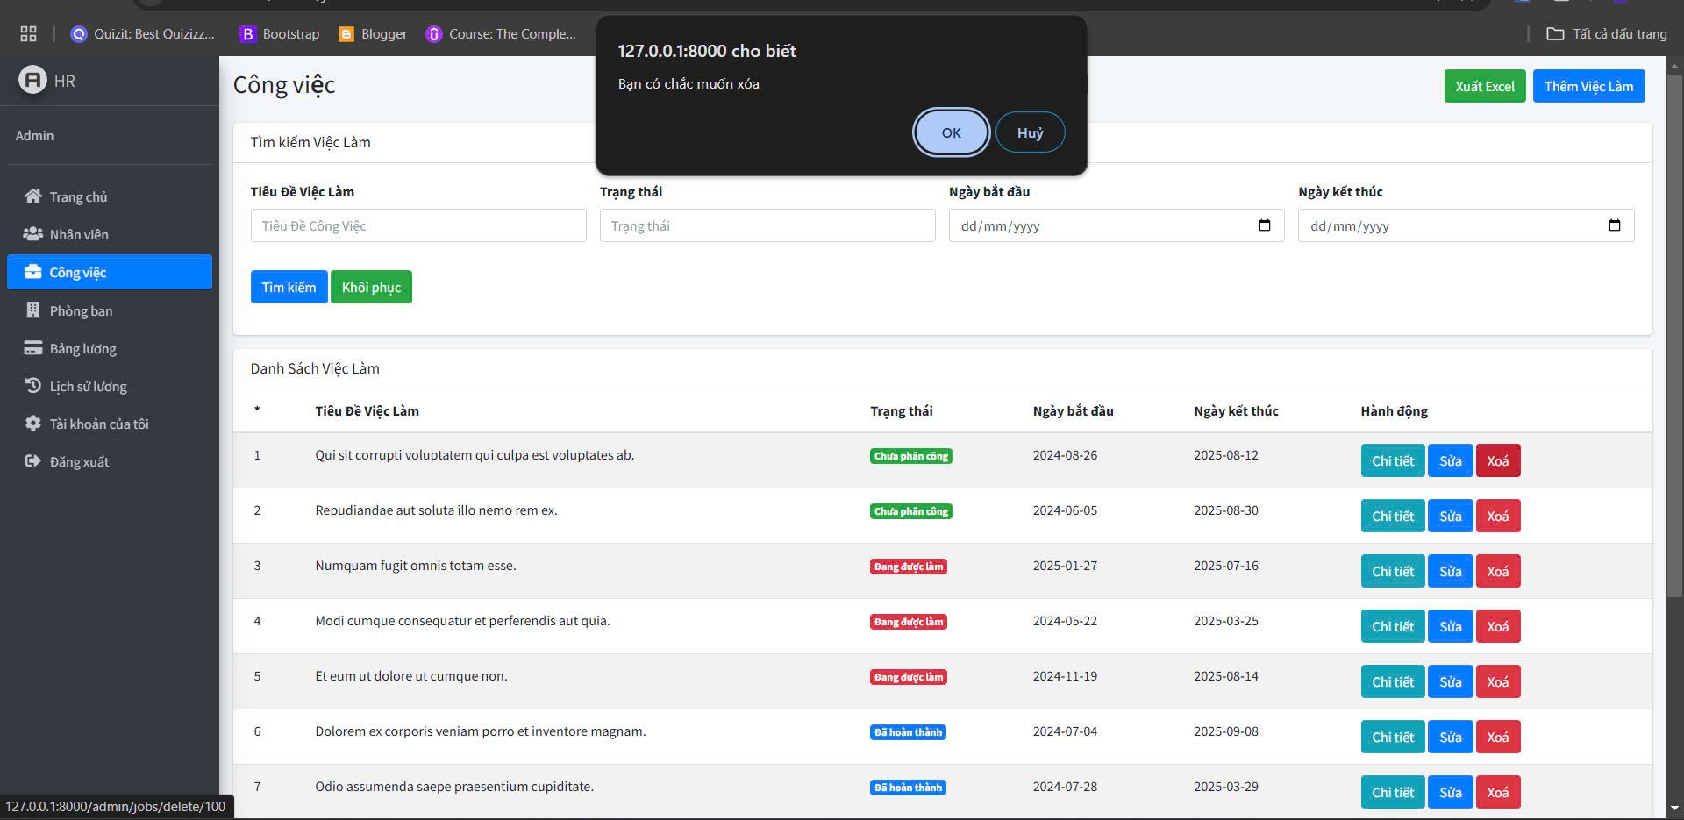 | Đức | 1. Đăng Nhập Thành Công. 2. Vào Phần "Công Việc". 3. Chọn công việc cần xóa. 4. Nhấn "Xóa". 5. Xác nhận xóa. | 02/18/2025 | Hiển Thị Thông Báo: "Xoá Thành Công". | Hiển Thị Thông Báo: "Xoá Thành Công". | PASS |  |  | Đức
TCL_9 | Huỷ Xoá Công Việc. | Kiểm tra khi nhấn hủy trong hộp thoại xác nhận xóa. | Việc Làm Tồn Tại Trong Danh Sách Công Việc. |  | Đức | 1. Đăng Nhập Thành Công. 2. Vào Phần "Công Việc". 3. Chọn công việc cần xóa. 4. Nhấn "Xóa". 5. Nhấn "Hủy" trong hộp thoại xác nhận. | 02/18/2025 | Công Việc Vẫn Tồn Tại, Không Bị Xoá. | Công Việc Vẫn Tồn Tại, Không Bị Xoá. | PASS |  |  | Đức
TCL_10 | Xuất Excel. | Kiểm Tra Khi Xuất Excel. | Phải Có Công Việc Trong Danh Sách Công Việc. | 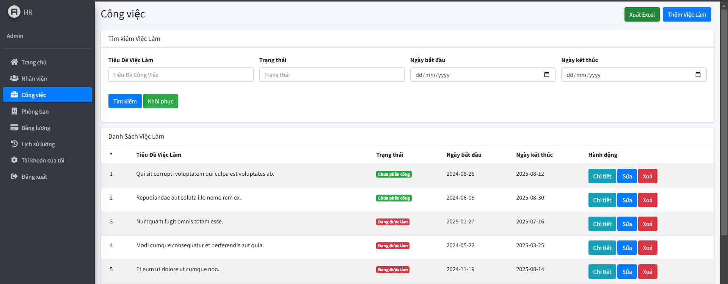 | Đức | 1. Đăng Nhập Thành Công. 2. Vào Phần "Công Việc". 3. Nhấn Vào Nút "Xuất Excel". | 02/18/2025 | Xuất Và Tải Excel Thành Công. | Xuất Và Tải Excel Thành Công. | PASS |  |  | Đức

Test Case "Thêm Phòng Ban"
TEST CASE: Chức Năng Thêm Phòng Ban
STEP ID | Tên test case | Mô tả | Điều kiện tiền đề | Ảnh | Dev | Mô tả các bước | Ngày kiểm thử | Kết quả mong đợ | Kết quả thực tế | PASS / FAIL | Ảnh lỗi | Ghi chú | Tester
TCL_1 | Thêm Phòng ban Thành Công. | Kiểm Tra Thêm phòng ban Khi Nập Đây Đủ Thông Tin Và Hợp Lệ. | Phòng ban Chưa Có Trong Danh Sách Phòng ban. | 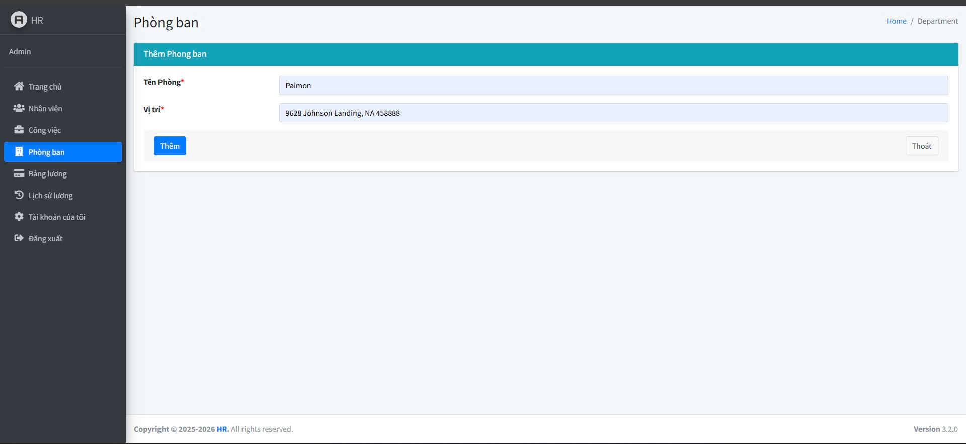 | Tùng | 1. Đăng Nhập Thành Công. 2. Vào Phần "Phòng Ban". 3. Vào Phần "Thêm phòng ban". 4. Nhập tên phòng ban. 5. Nhập vị trí phòng ban. 6. Nhấn Vào Nút "Thêm". | 02/18/2025 | Hiển Thị Thông Báo "Phòng ban Đã Được Thêm Thành Công" Và Có Hiện Thị Trên Danh Sách Phòng Ban. | Hiển Thị Thông Báo "Phòng ban Đã Được Thêm Thành Công" Và Có Hiện Thị Trên Danh Sách Phòng Ban. | PASS |  |  | Đức
TCL_2 | Kiểm tra khi thiếu tên phòng ban. | Kiểm tra hệ thống khi bỏ trống tên phòng ban. | Phòng ban Chưa Có Trong Danh Sách Phòng ban. |  | Tùng | 1. Đăng Nhập Thành Công. 2. Vào Phần "Phòng Ban". 3. Vào Phần "Thêm phòng ban". 4. Để trống tên phòng ban. 5. Nhập vị trí phòng ban. 6. Nhấn Vào Nút "Thêm". | 02/18/2025 | Hiển Thị Lỗi: "Vui Lòng Điền Vào Trường Này". | Hiển Thị Lỗi: "Vui Lòng Điền Vào Trường Này". | PASS |  |  | Đức
TCL_3 | Kiểm tra khi thiếu vị trí phòng ban. | Kiểm tra hệ thống khi bỏ trống vị trí phòng ban. | Phòng ban Chưa Có Trong Danh Sách Phòng ban. | 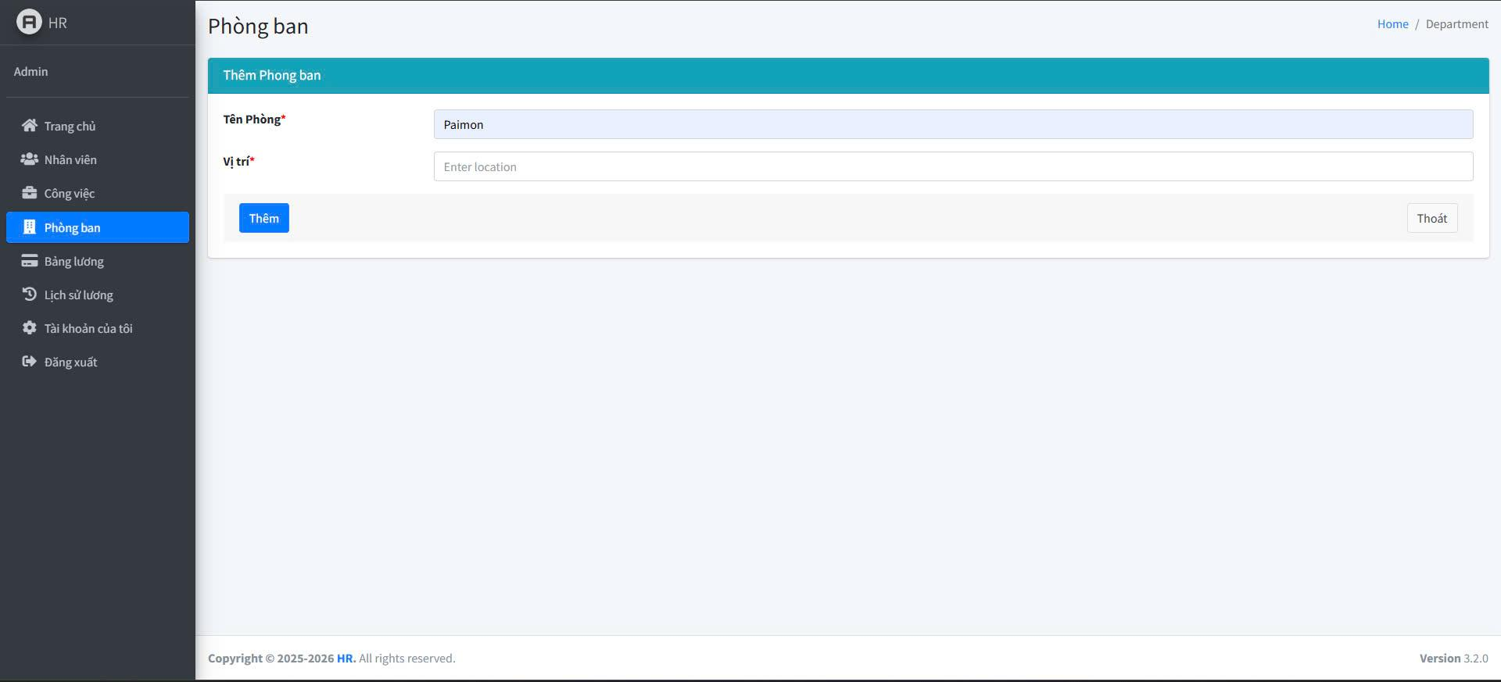 | Tùng | 1. Đăng Nhập Thành Công. 2. Vào Phần "Phòng Ban". 3. Vào Phần "Thêm phòng ban". 4. Nhập tên phòng ban. 5. Để trống vị trí phòng ban. 6. Nhấn Vào Nút "Thêm". | 02/18/2025 | Hiển Thị Lỗi: "Vui Lòng Điền Vào Trường Này". | Hiển Thị Lỗi: "Vui Lòng Điền Vào Trường Này". | PASS |  |  | Đức
TCL_4 | Kiểm tra khi nhập tên phòng ban trùng. | Kiểm tra hệ thống khi nhập tên phòng ban đã tồn tại. | Tên Phòng Ban Phải Trùng Với Tên Phòng Ban Đã Có. | 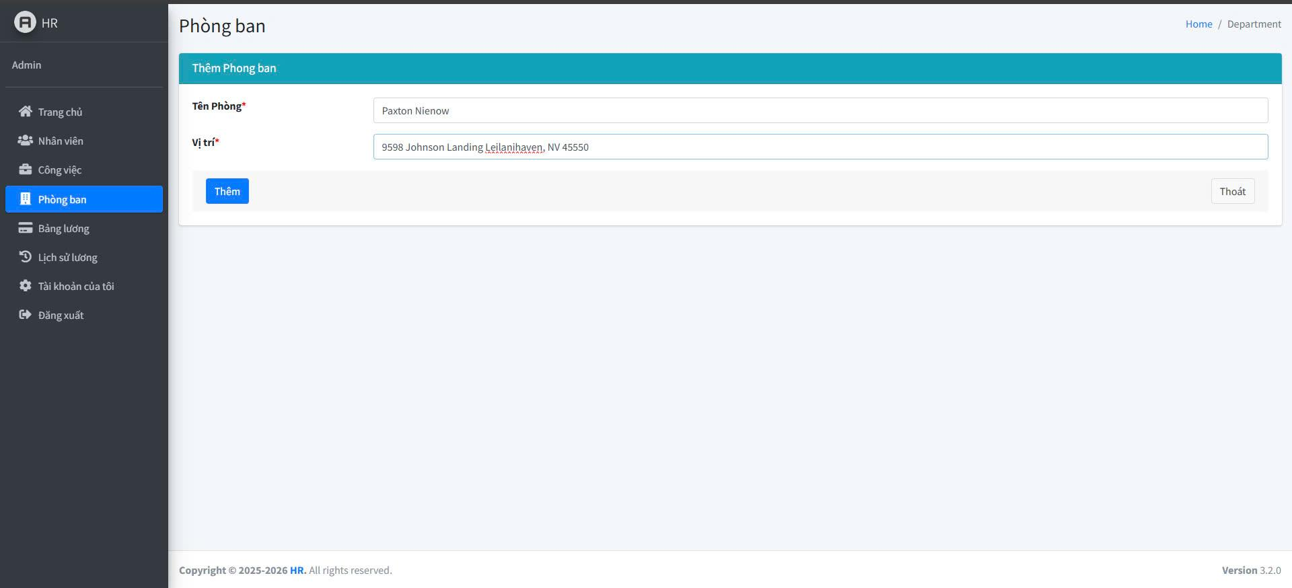 | Tùng | 1. Đăng Nhập Thành Công. 2. Vào Phần "Phòng Ban". 3. Vào Phần "Thêm phòng ban". 4. Nhập tên phòng ban trùng với một phòng ban khác. 5. Nhập vị trí phòng ban. 6. Nhấn Vào Nút "Thêm". | 02/18/2025 | Hiển thị lỗi "Tên phòng ban đã tồn tại". | Hiển thị lỗi "Tên phòng ban đã tồn tại". | PASS |  |  | Đức

 |  | .

Test Case "Sửa Và Xoá phòng ba
TEST CASE: Chức Năng Sửa Và Xoá Phòng Ban
STEP ID | Tên test case | Mô tả | Điều kiện tiền đề | Ảnh | Dev | Mô tả các bước | Ngày kiểm thử | Kết quả mong đợ | Kết quả thực tế | PASS / FAIL | Ảnh lỗi | Ghi chú | Tester
TCL_1 | Sửa phòng ban thành công. | Kiểm tra khi cập nhật thông tin hợp lệ. | Phòng ban đã tồn tại trong hệ thống. | 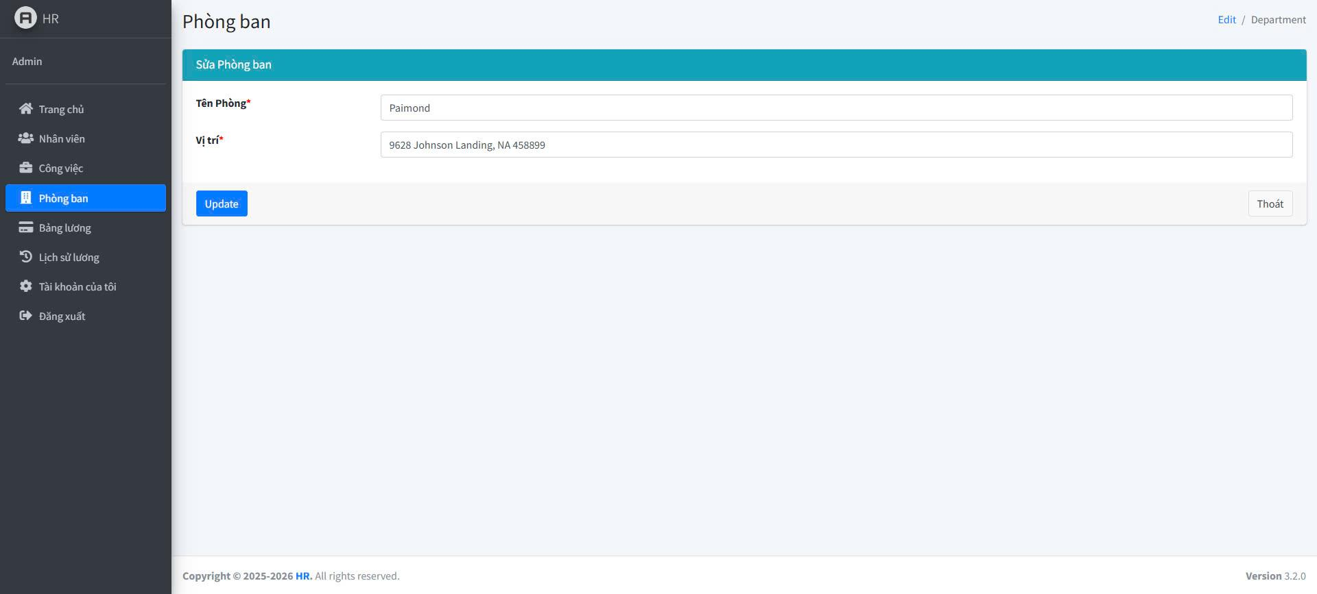 | Tùng | 1. Đăng Nhập Thành Công. 2. Vào Phần "Phòng Ban". 3. Chọn phòng ban cần sửa. 4. Nhập lại tên mới. 5. Nhập vị trí phòng ban mới. 6. Nhấn Vào Nút "Sửa". | 02/18/2025 | Hiển Thị Thông Báo: "Cập Nhập Thành Công". | Hiển Thị Thông Báo: "Cập Nhập Thành Công". | PASS |  |  | Đức
TCL_2 | Sửa phòng ban nhưng bỏ trống tên phòng ban. | Kiểm Tra Khi Để Trống Tên Phòng. | Kiểm tra hệ thống khi không nhập tên phòng ban. |  | Tùng | 1. Đăng Nhập Thành Công. 2. Vào Phần "Phòng Ban". 3. Chọn phòng ban cần sửa. 4. Xóa tên phòng ban. 5. Nhấn Vào Nút "Sửa". | 02/18/2025 | Hiển Thị Lỗi: "Vui Lòng Điền Vào Trường Nay". | Hiển Thị Lỗi: "Vui Lòng Điền Vào Trường Nay". | PASS |  |  | Đức
TCL_3 | Sửa phòng ban nhưng bỏ trống vị trí. | Kiểm tra hệ thống khi không nhập vị trí. | Phòng ban đã tồn tại trong hệ thống. | 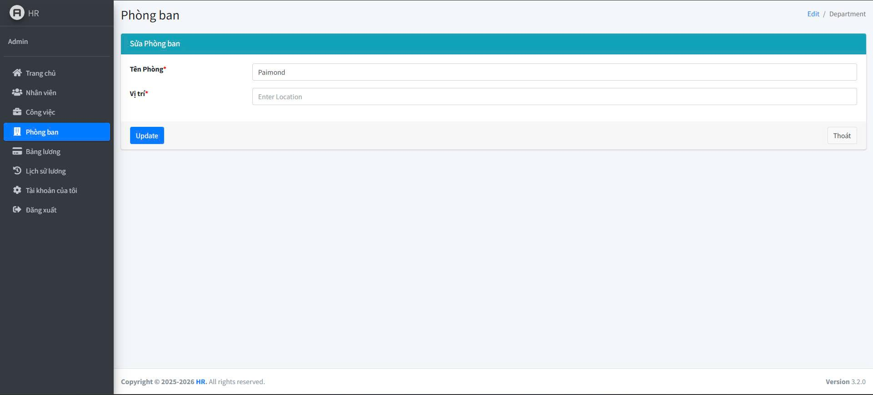 | Tùng | 1. Đăng Nhập Thành Công. 2. Vào Phần "Phòng Ban". 3. Chọn phòng ban cần sửa. 4. Xóa vị trí phòng ban. 5. Nhấn Vào Nút "Sửa". | 02/18/2025 | Hiển Thị Lỗi: "Vui Lòng Điền Vào Trường Nay". | Hiển Thị Lỗi: "Vui Lòng Điền Vào Trường Nay". | PASS |  |  | Đức
TCL_4 | Sửa phòng ban nhưng nhập tên trùng với phòng ban khác. | Kiểm tra hệ thống khi nhập tên phòng ban đã tồn tại. | Phòng ban đã tồn tại trong hệ thống và đổi tên phòng bản phải đã tồn tại trong hệ thống. | 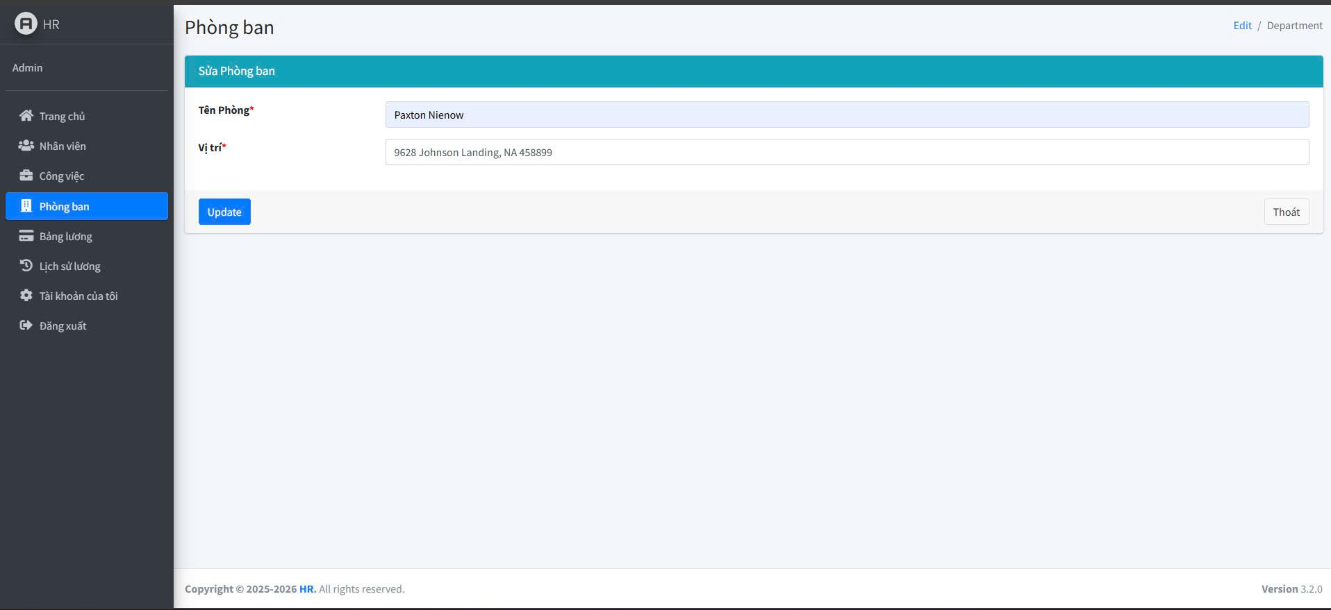 | Tùng | 1. Đăng Nhập Thành Công. 2. Vào Phần "Phòng Ban". 3. Chọn phòng ban cần sửa. 4. Nhập tên phòng ban đã tồn tại. 5. Nhấn Vào Nút "Sửa". | 02/18/2025 | Hiển thị lỗi "Tên phòng ban đã tồn tại". | Hiển thị lỗi "Tên phòng ban đã tồn tại". | PASS |  |  | Đức
TCL_3 | Xóa phòng ban thành công. | Xóa phòng ban có trong danh sách. | Phòng ban đã tồn tại trong hệ thống. | 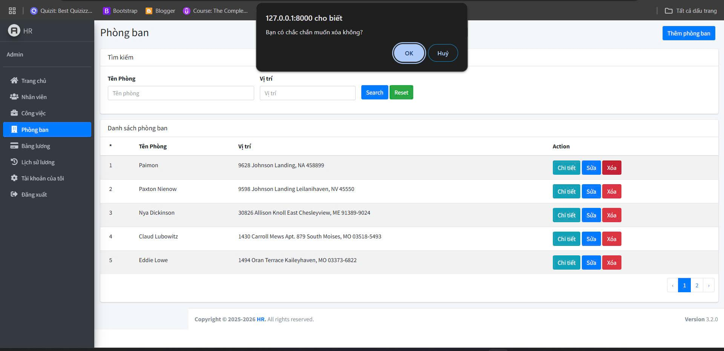 | Tùng | 1. Đăng Nhập Thành Công. 2. Vào Phần "Phòng Ban". 3. Chọn phòng ban cần xóa. 4. Nhấn "Xóa". 5. Xác nhận xóa. | 02/18/2025 | Hiển thị thông báo "Xóa thành công". | Hiển thị thông báo "Xóa thành công". | PASS |  |  | Đức
TCL_4 | Hủy xóa phòng ban. | Kiểm tra khi nhấn hủy trong hộp thoại xác nhận xóa. | Phòng ban đã tồn tại trong hệ thống. |  | Tùng | 1. Đăng Nhập Thành Công. 2. Vào Phần "Phòng Ban". 3. Chọn phòng ban cần xóa. 4. Nhấn "Xóa". 5. Nhấn "Hủy" trong hộp thoại xác nhận. | 02/18/2025 | Phòng ban vẫn còn trong danh sách. | Phòng ban vẫn còn trong danh sách. | PASS |  |  | Đức

Test Case "Thêm Bảng Lương"
TEST CASE: Chức Năng Thêm Bảng Lương Và Tính Lương
STEP ID | Tên test case | Mô tả | Điều kiện tiền đề | Ảnh | Dev | Mô tả các bước | Ngày kiểm thử | Kết quả mong đợ | Kết quả thực tế | PASS / FAIL | Ảnh lỗi | Ghi chú | Tester
TCL_1 | Thêm bảng lương thành công. | Kiểm tra khi nhập đầy đủ thông tin hợp lệ. | Nhân viên đã tồn tại trong hệ thống. | 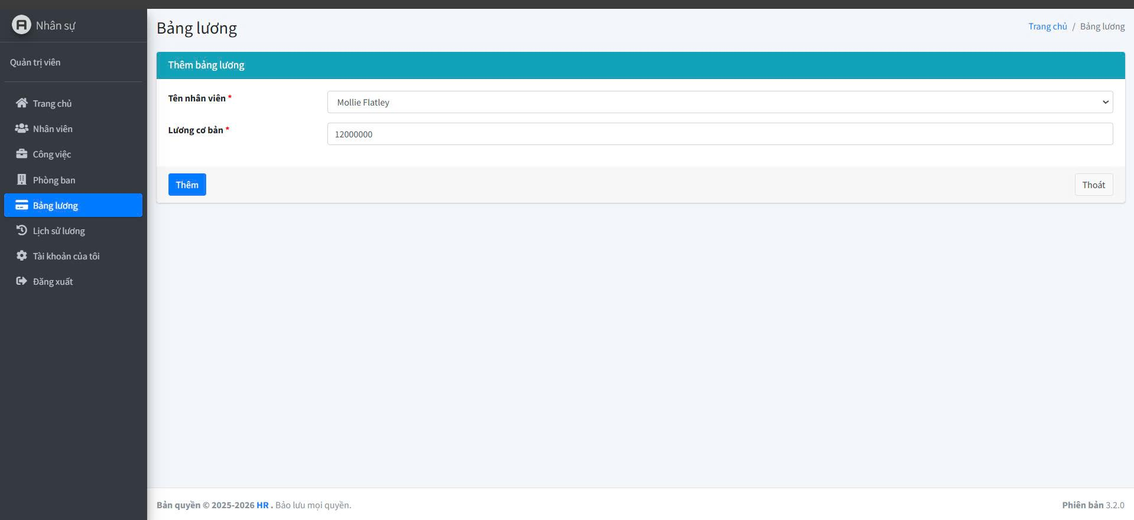 | Hoàn | 1. Đăng Nhập Thành Công. 2. Vào Phần "Bản Lương". 3. Vào Phần "Thêm Bản Lương". 4. Chọn tên nhân viên từ danh sách. 5. Nhập mức lương cơ bản hợp lệ. 6. Nhấn Vào Nút "Thêm". | 02/18/2025 | Hiển thị thông báo "Thêm bảng lương thành công" và bảng lương xuất hiện trong danh sách. | Hiển thị thông báo "Thêm bảng lương thành công" và bảng lương xuất hiện trong danh sách. | PASS |  |  | Đức
TCL_2 | Thêm bảng lương nhưng không chọn nhân viên. | Kiểm tra hệ thống khi bỏ trống tên nhân viên. | Nhân viên đã tồn tại trong hệ thống. | 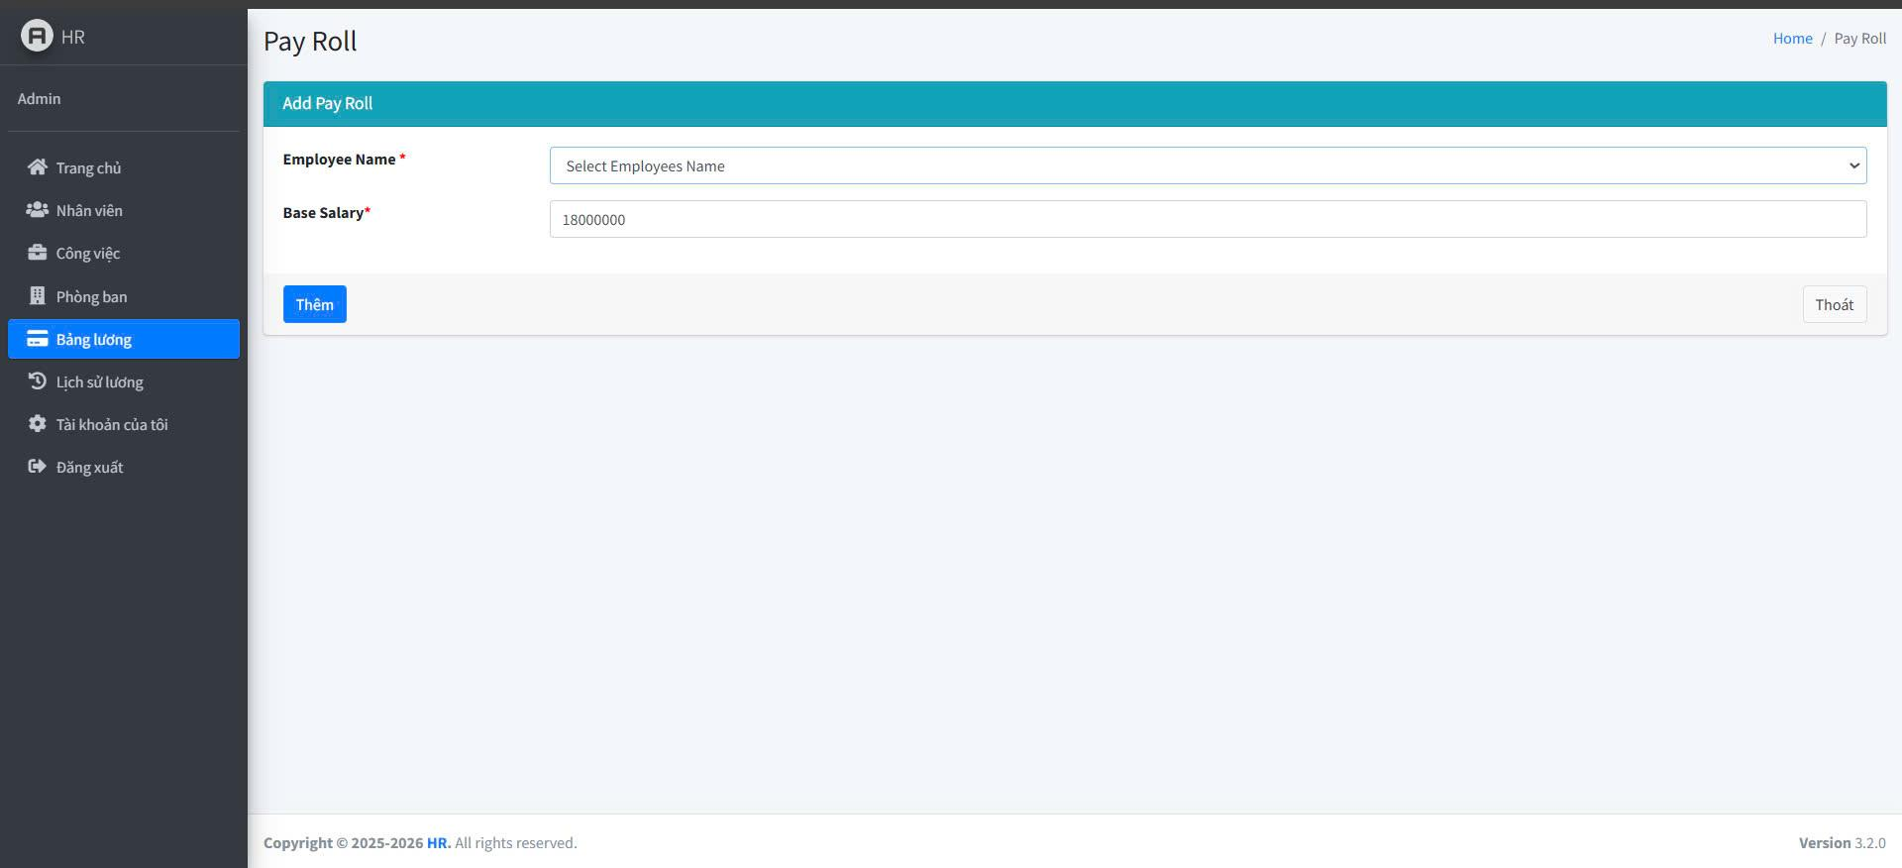 | Hoàn | 1. Đăng Nhập Thành Công. 2. Vào Phần "Bản Lương". 3. Vào Phần "Thêm Bản Lương". 4. Để trống tên nhân viên. 5. Nhập mức lương cơ bản hợp lệ. 6. Nhấn Vào Nút "Thêm". | 02/18/2025 | Hiển Thị Lỗi: "Vui Lòng Điền Vào Trường Này". | Hiển Thị Lỗi: "Vui Lòng Điền Vào Trường Này". | PASS |  |  | Đức
TCL_3 | Thêm bảng lương nhưng không nhập lương cơ bản. | Kiểm tra hệ thống khi bỏ trống mức lương. | Nhân viên đã tồn tại trong hệ thống. | 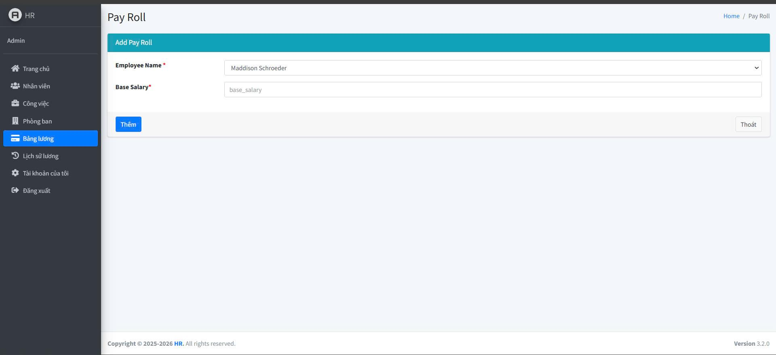 | Hoàn | 1. Đăng Nhập Thành Công. 2. Vào Phần "Bản Lương". 3. Vào Phần "Thêm Bản Lương". 4. Chọn tên nhân viên từ danh sách. 5. Để trống mức lương cơ bản. 6. Nhấn Vào Nút "Thêm". | 02/18/2025 | Hiển Thị Lỗi: "Vui Lòng Điền Vào Trường Này". | Hiển Thị Lỗi: "Vui Lòng Điền Vào Trường Này". | PASS |  |  | Đức
TCL_4 | Tính Lương Cho Nhân Viên. | Kiểm Tra Chức NĂng Tính Lương | Nhân viên đã tồn tại trong hệ thống. | 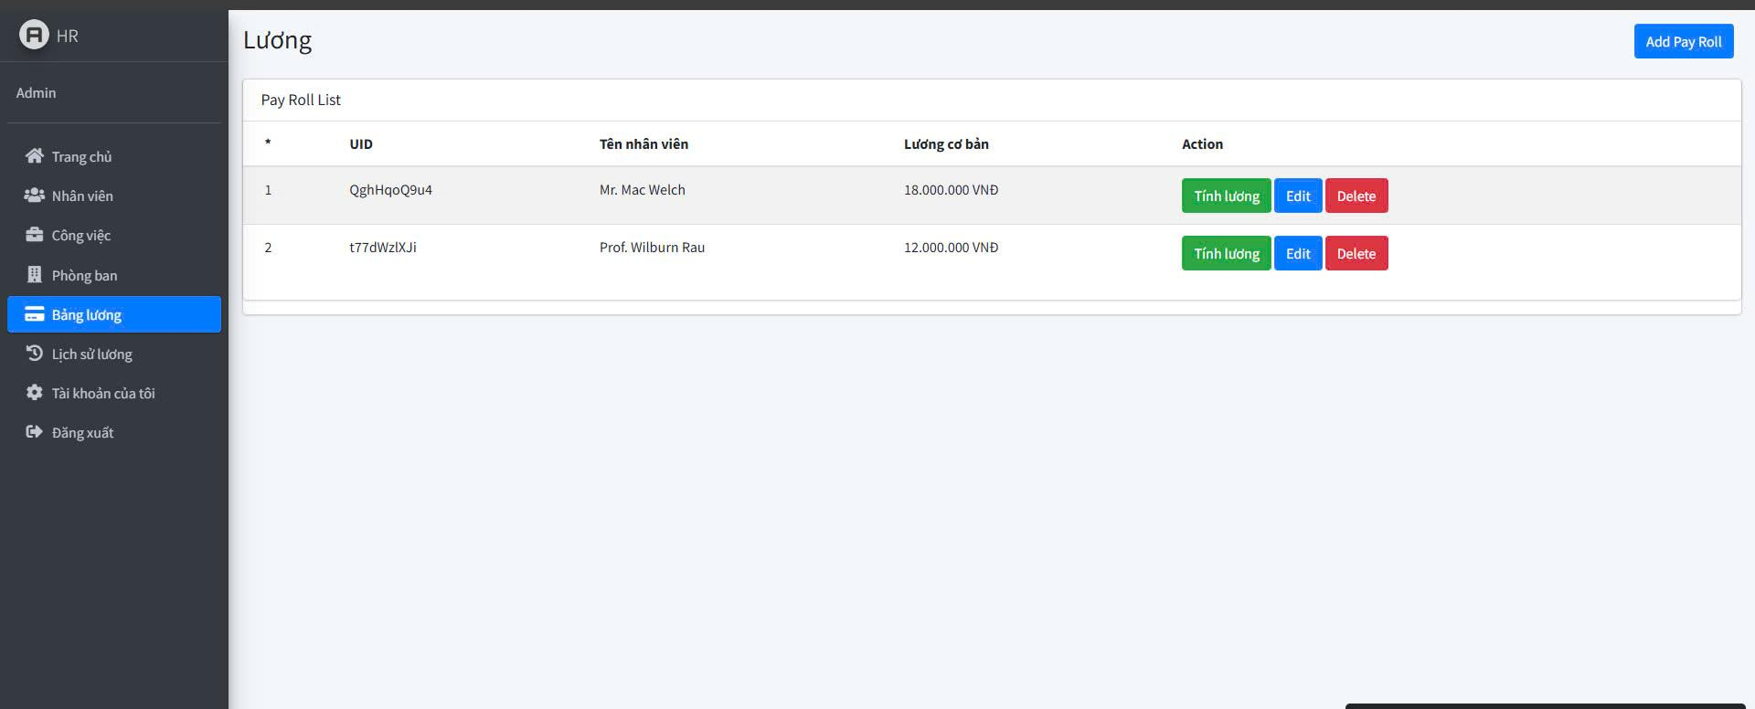 | Hoàn | 1. Đăng Nhập Thành Công. 2. Vào Phần "Bản Lương". 3. Nhấn Vào Nút "Tính Lương". | 02/18/2025 | Nhấn Tính Lương Xong Sẽ Hiển Thị Thông Tin Ở Bảng Lịch Sử Lương. | Nhấn Tính Lương Xong Sẽ Hiển Thị Thông Tin Ở Bảng Lịch Sử Lương. | PASS |  |  | Đức

 |  | .

Test Case "Sửa Và Xoá bảng Lươn
TEST CASE: Chức Năng Sửa Và Xoá Bảng Lương
STEP ID | Tên test case | Mô tả | Điều kiện tiền đề | Ảnh | Dev | Mô tả các bước | Ngày kiểm thử | Kết quả mong đợ | Kết quả thực tế | PASS / FAIL | Ảnh lỗi | Ghi chú | Tester
TCL_1 | Sửa bảng lương thành công | Kiểm tra khi cập nhật thông tin hợp lệ. | Bảng lương đã tồn tại trong hệ thống. | 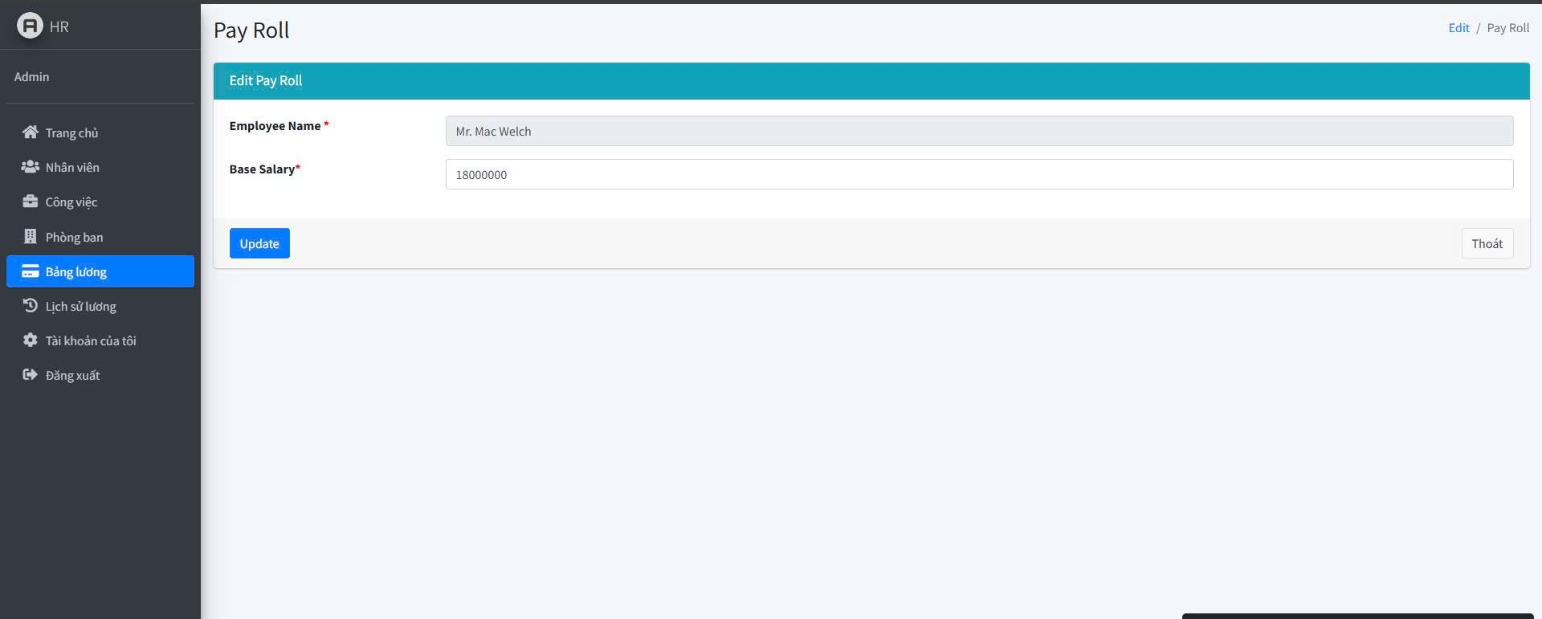 | Hoàn | 1. Đăng Nhập Thành Công. 2. Vào Phần "Bảng Lương". 3. Chọn bảng lương cần sửa. 4. Cập nhật mức lương cơ bản mới. 5. Nhấn Vào Nút "Sửa". | 02/18/2025 | Hiển thị thông báo "Cập nhật thành công". | Hiển thị thông báo "Cập nhật thành công". | PASS |  |  | Đức
TCL_2 | Sửa bảng lương nhưng không nhập mức lương cơ bản. | Kiểm tra hệ thống khi bỏ trống lương cơ bản. | Bảng lương đã tồn tại trong hệ thống. |  | Hoàn | 1. Đăng Nhập Thành Công. 2. Vào Phần "Bảng Lương". 3. Chọn bảng lương cần sửa. 4. Xóa giá trị lương cơ bản. 5. Nhấn Vào Nút "Sửa". | 02/18/2025 | Hiển Thị Lỗi: "Vui Lòng Điền Vào Trường Nay". | Hiển Thị Lỗi: "Vui Lòng Điền Vào Trường Nay". | PASS |  |  | Đức
TCL_3 | Xóa bảng lương thành công. | Kiểm tra hệ thống khi không nhập vị trí. | Bảng lương đã tồn tại trong hệ thống. | 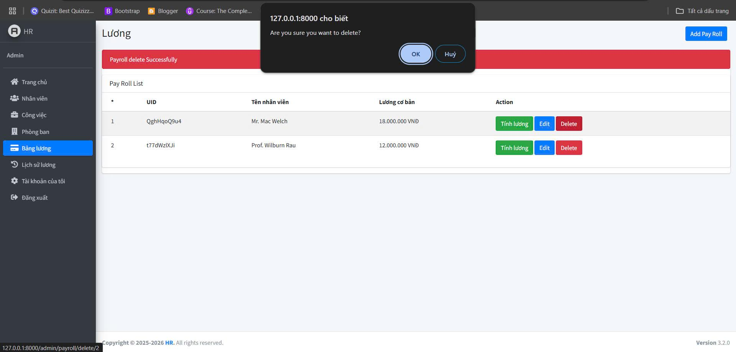 | Hoàn | 1. Đăng Nhập Thành Công. 2. Vào Phần "Bảng Lương". 3. Chọn bảng lương cần xóa. 4. Nhấn "Xóa". 5. Xác nhận xóa. | 02/18/2025 | Hiển thị thông báo "Xóa thành công" và bảng lương không còn trong danh sách. | Hiển thị thông báo "Xóa thành công" và bảng lương không còn trong danh sách. | PASS |  |  | Đức
TCL_4 | Hủy xóa bảng lương. | Kiểm tra khi nhấn hủy trong hộp thoại xác nhận xóa. | Bảng lương đã tồn tại trong hệ thống. |  | Hoàn | 1. Đăng Nhập Thành Công. 2. Vào Phần "Bảng Lương". 3. Chọn bảng lương cần xóa. 4. Nhấn "Xóa". 5. Nhấn "Hủy" trong hộp thoại xác nhận. | 02/18/2025 | Bảng lương vẫn còn trong danh sách. | Bảng lương vẫn còn trong danh sách. | PASS |  |  | Đức

Test Case "Lịch Sử Lương"
TEST CASE: Chức Năng Của Lịch Sử Lương
STEP ID | Tên test case | Mô tả | Điều kiện tiền đề | Ảnh | Dev | Mô tả các bước | Ngày kiểm thử | Kết quả mong đợ | Kết quả thực tế | PASS / FAIL | Ảnh lỗi | Ghi chú | Tester
TCL_1 | Xem chi tiết lịch sử lương thành công. | Kiểm tra khi người dùng chọn xem chi tiết lương của nhân viên. | Lịch sử lương đã tồn tại | 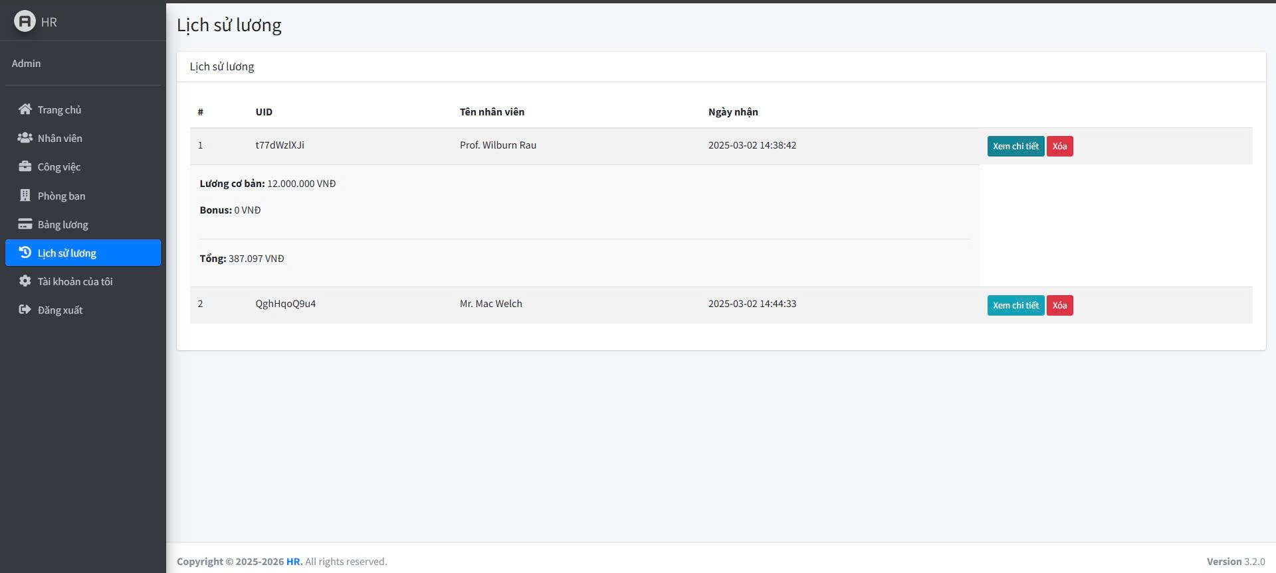 | Hoàn | 1. Đăng Nhập Thành Công. 2. Vào Phần "Lịch Sử Lương". 3. Chọn nhân viên cần xem lịch sử lương. 4. Nhấn "Xem chi tiết". | 02/18/2025 | Hiển thị thông tin chi tiết về lương của nhân viên. | Hiển thị thông tin chi tiết về lương của nhân viên. | PASS |  |  | Đức
TCL_2 | Xóa lịch sử lương thành công. | Kiểm tra khi xóa lịch sử lương hợp lệ. | Lịch sử lương đã tồn tại | 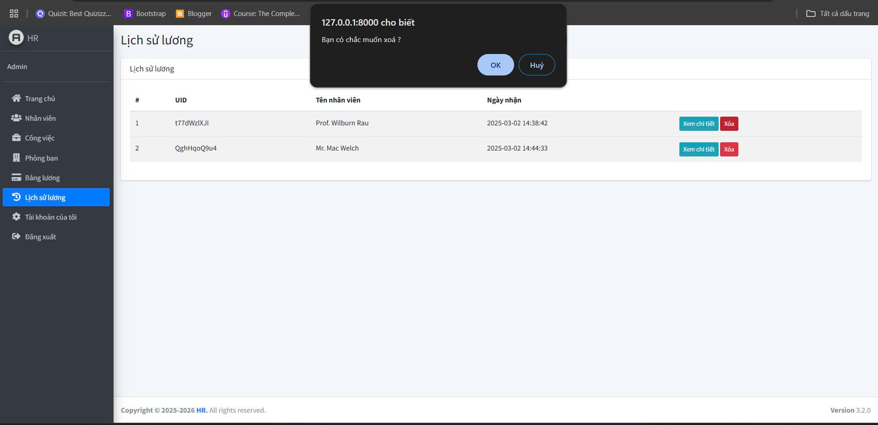 | Hoàn | 1. Đăng Nhập Thành Công. 2. Vào Phần "Lịch Sử Lương". 3. Chọn nhân viên muốn xoá. 4. Nhấn "Xóa". 5. Xác nhận xóa. | 02/18/2025 | Hiển thị thông báo "Xóa thành công" và dữ liệu lương biến mất khỏi danh sách. | Hiển thị thông báo "Xóa thành công" và dữ liệu lương biến mất khỏi danh sách. | PASS |  |  | Đức
TCL_3 | Hủy xóa lịch sử lương. | Kiểm tra khi nhấn hủy trong hộp thoại xác nhận xóa. | Lịch sử lương đã tồn tại |  | Hoàn | 1. Đăng Nhập Thành Công. 2. Vào Phần "Lịch Sử Lương". 3. Chọn nhân viên muốn xoá. 4. Nhấn "Xóa". 5. Nhấn "Hủy" trong hộp thoại xác nhận. | 02/18/2025 | Lịch sử lương vẫn còn trong danh sách. | Lịch sử lương vẫn còn trong danh sách. | PASS |  |  | Đức

Test Case "Chức năng Tài Khoản
TEST CASE: Chức năng Tài Khoản Của Tôi
STEP ID | Tên test case | Mô tả | Điều kiện tiền đề | Ảnh | Dev | Mô tả các bước | Ngày kiểm thử | Kết quả mong đợ | Kết quả thực tế | PASS / FAIL | Ảnh lỗi | Ghi chú | Tester
TCL_1 | Cập nhật thông tin thành công. | Kiểm tra khi người dùng thay đổi thông tin hợp lệ. | Người dùng đã đăng nhập. | 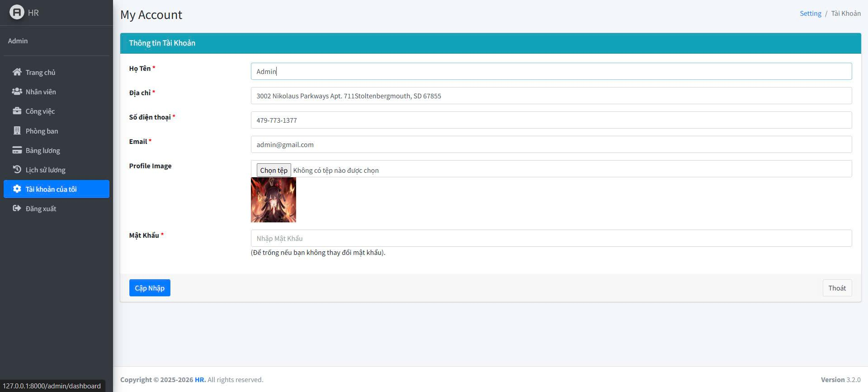 | Đức | 1. Đăng Nhập Thành Công. 2. Vào Phần "Tài Khoản Của Tôi". 3. Nhập họ tên mới. 4. Nhập địa chỉ mới. 5. Nhập số điện thoại mới 6. Nhập Email mới. 7. Chọn Ảnh Đại Diện Mới. 8. Nhấn Nút Cập Nhập. | 02/18/2025 | Hiển thị thông báo "Cập nhật thành công". | Hiển thị thông báo "Cập nhật thành công". | PASS |  |  | Đức
TCL_2 | Cập nhật thông tin nhưng để trống địa chỉ. | Kiểm tra hệ thống khi bỏ trống địa chỉ. | Người dùng đã đăng nhập. | 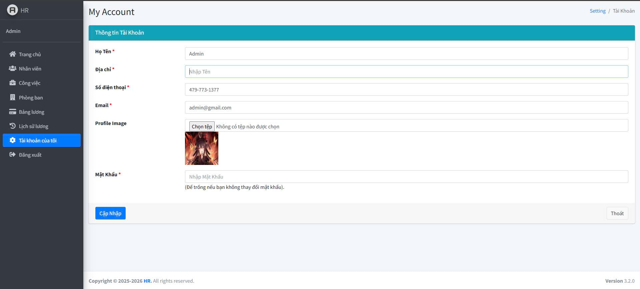 | Đức | 1. Đăng Nhập Thành Công. 2. Vào Phần "Tài Khoản Của Tôi". 3. Xóa họ địa chỉ hiện tại. 4. Nhấn Nút Cập Nhập. | 02/18/2025 | Hiển Thị Lỗi: "Vui Lòng Điền Vào Trường Này". | Hiển Thị Lỗi: "Vui Lòng Điền Vào Trường Này". | PASS
TCL_3 | Cập nhật thông tin nhưng để trống họ tên. | Kiểm tra hệ thống khi bỏ trống họ tên. | Người dùng đã đăng nhập. | 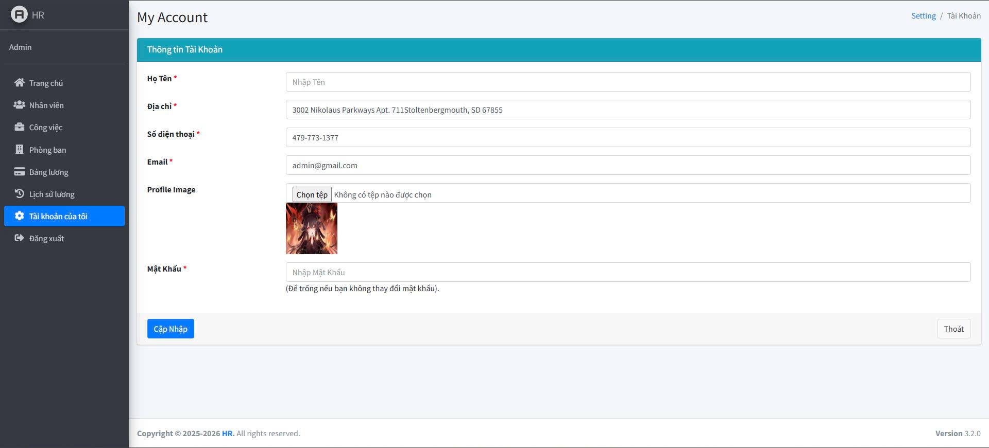 | Đức | 1. Đăng Nhập Thành Công. 2. Vào Phần "Tài Khoản Của Tôi". 3. Xóa họ tên hiện tại. 4. Nhấn Nút Cập Nhập. | 02/18/2025 | Hiển Thị Lỗi: "Vui Lòng Điền Vào Trường Này". | Hiển Thị Lỗi: "Vui Lòng Điền Vào Trường Này". | PASS |  |  | Đức
TCL_4 | Cập nhật thông tin nhưng để trống số điện thoại. | Kiểm tra khi để trống số điện thoại. | Người dùng đã đăng nhập. |  | Đức | 1. Đăng Nhập Thành Công. 2. Vào Phần "Tài Khoản Của Tôi". 3. Xóa Số Điện Thoại. 4. Nhấn Nút Cập Nhập. | 02/18/2025 | Hiển Thị Lỗi: "Vui Lòng Điền Vào Trường Này". | Hiển Thị Lỗi: "Vui Lòng Điền Vào Trường Này". | PASS |  |  | Đức
TCL_5 | Cập nhật thông tin nhưng để trống Email. | Kiểm tra hệ thống khi bỏ trống Email. | Người dùng đã đăng nhập. |  | Đức | 1. Đăng Nhập Thành Công. 2. Vào Phần "Tài Khoản Của Tôi". 3. Xóa Email hiện tại. 4. Nhấn Nút Cập Nhập. | 02/18/2025 | Hiển Thị Lỗi: "Vui Lòng Điền Vào Trường Này". | Hiển Thị Lỗi: "Vui Lòng Điền Vào Trường Này". | PASS |  |  | Đức
TCL_6 | Cập nhật mật khẩu thành công. | Kiểm tra khi người dùng nhập mật khẩu hợp lệ. | Người dùng đã đăng nhập. | 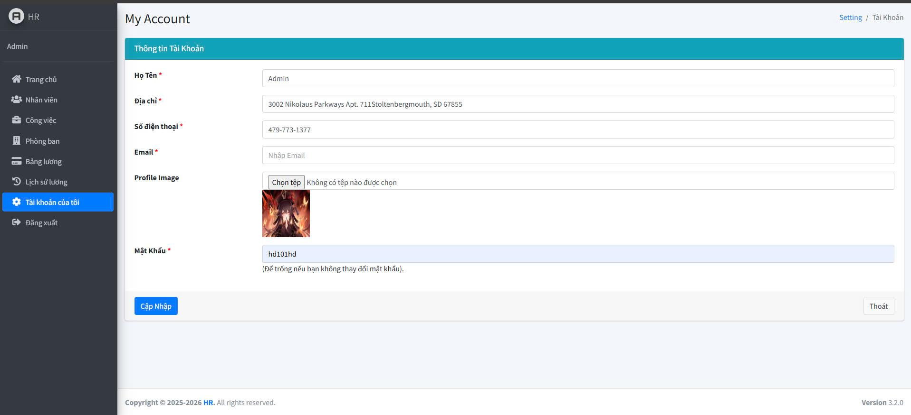 | Đức | 1. Đăng Nhập Thành Công. 2. Vào Phần "Tài Khoản Của Tôi". 3. Nhập mật khẩu mới. 4. Nhấn Nút Cập Nhập. | 02/18/2025 | Hiển thị thông báo "Cập nhật mật khẩu thành công" | Hiển thị thông báo "Cập nhật mật khẩu thành công" | PASS |  |  | Đức
TCL_7 | Cập nhật mật khẩu nhưng để trống. | Kiểm tra khi người dùng không nhập mật khẩu mới. | Người dùng đã đăng nhập. | 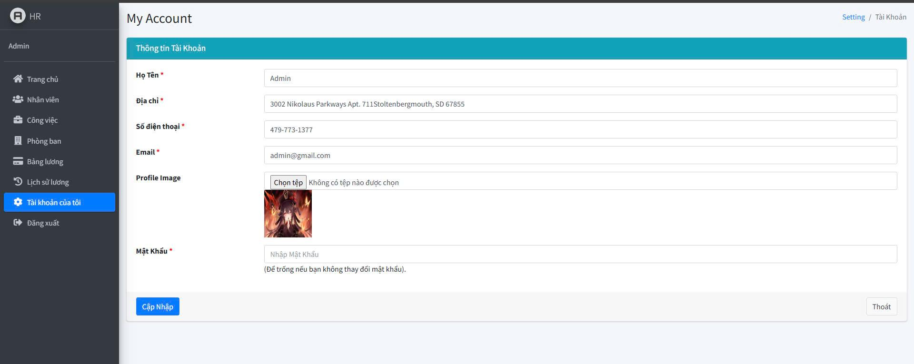 | Đức | 1. Đăng Nhập Thành Công. 2. Vào Phần "Tài Khoản Của Tôi". 3. Để trống mật khẩu. 4. Nhấn Nút Cập Nhập. | 02/18/2025 | Không thay đổi mật khẩu. | Không thay đổi mật khẩu. | PASS |  |  | Đức

